「カタログ販売申込書（お中元・お歳暮用B）」の記入方法
「カタログ販売申込書（お中元・お歳暮用B）」の記入方法

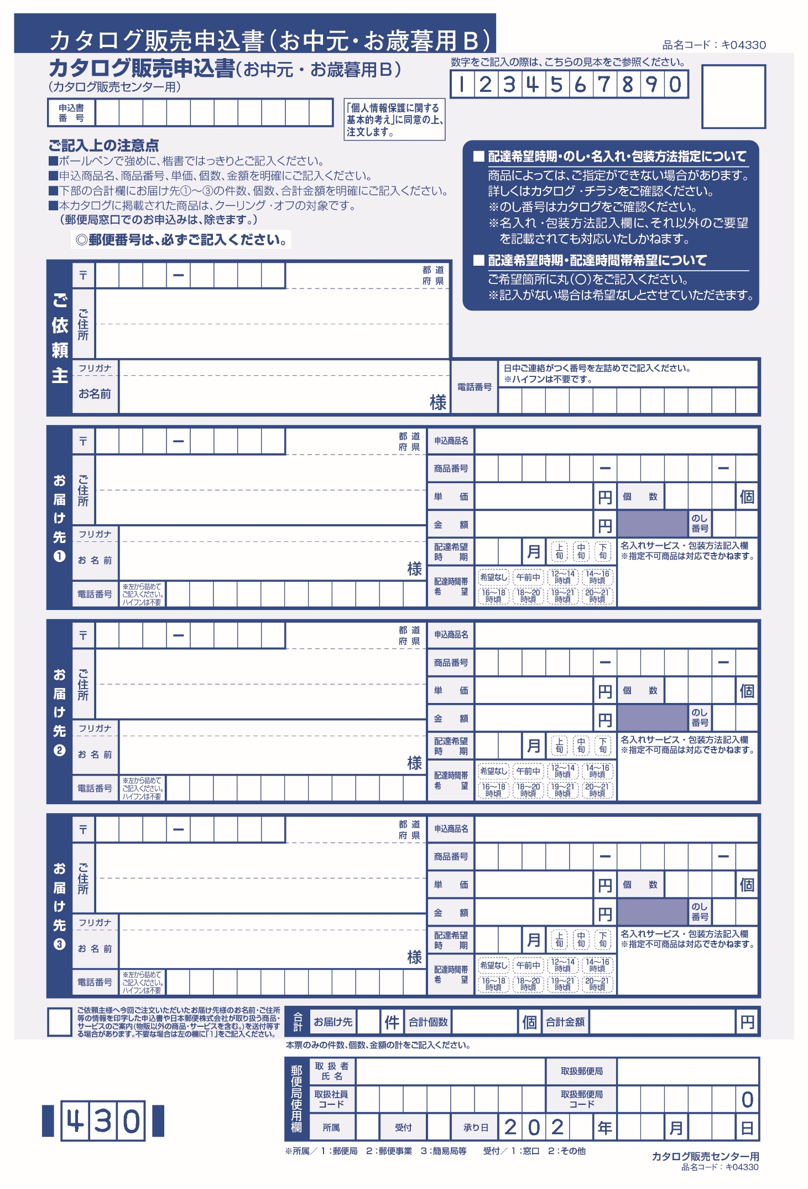
１１０ ００１５ 東京
台東区東上野２－１０－１
トクセン タロウ
特選 太郎
０３３１２３４５６７８
別紙のとおり
①
②
④
３３６００
10
10
１
③
 | 【申込書記入方法】

 | ①「ご依頼主」様欄にご住所、お名前、電話番号をご記入ください。

 | ②「お届け先」欄に「別紙のとおり」とご記入ください。

 | ③「合計」欄に、「大口申込書」に記入した「お申込み合計個数及び合計金額」をご記入ください。

 | ④ 次回以降も「大口申込書」をご利用される場合は、「１」をご記入ください。
 | その場合、事前印字申込書及びカタログは郵送されませんが、エクセルの「大口申込書」シートを更新していだだくことで
 | 送付先管理も容易となります。

 | 【ご注文に際してのお願い】

 | （１）東京特選品カタログ及び申込書は、お近くの郵便局でお申しつけください。

 | （２）商品のご注文は、郵便局の窓口にて受付させていただいております。
 | お手数ですが、エクセルの「大口申込書」を３枚印刷していただき、
 | 「カタログ販売申込書（お中元・お歳暮用B）」とともに郵便局の窓口でお申し込みください。

 | （３）商品代金は現金で郵便局の窓口でお支払いください。

 | （４）「大口申込書」の入力方法は「入力例」をご確認ください。

